N1-1-1
N1-1-1 初期表示

 | 動作画面
 |  | 動作後画面
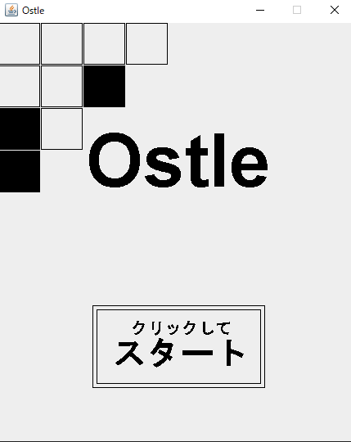
・タイトルの「Ostle」が表示されること ・画面左上にランダムに作られた柄の装飾が表示されること ・画面下部にスタートボタンが表示されること

 | 該当ソースコード

 |  | src>App.java
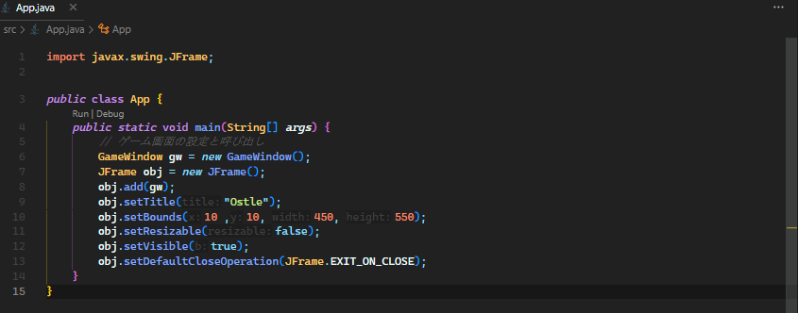

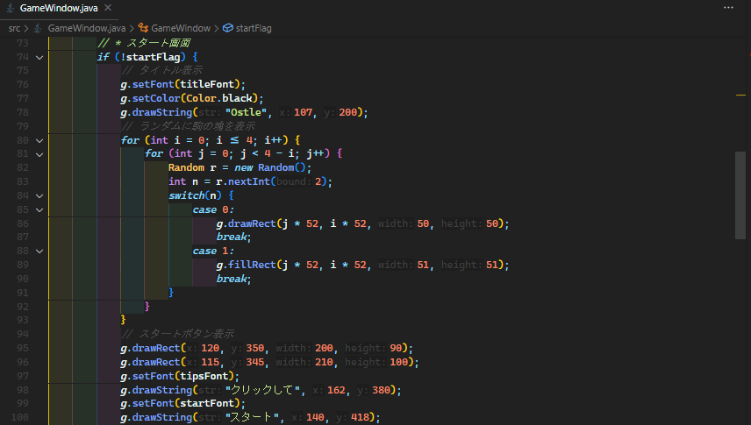
 |  | src>GameWindow.java

N1-1-2
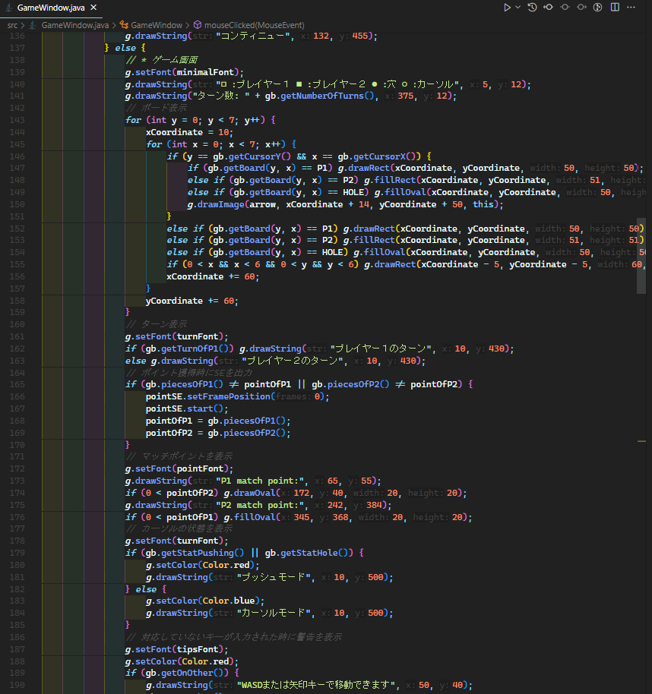
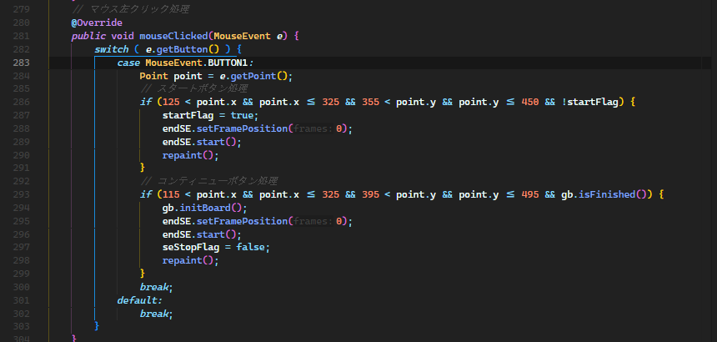
N1-1-2 画面遷移

 | 動作画面
 |  | 動作前画面 | 動作後画面
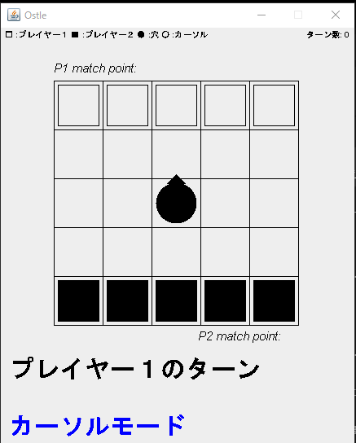

・メインフレームが表示されること ・対応した効果音が再生されること

・スタートボタンを左クリックしたあと、スタートフレームが非表示になること

 | 該当ソースコード

 |  | src>GameWindow.java

N2-1-1
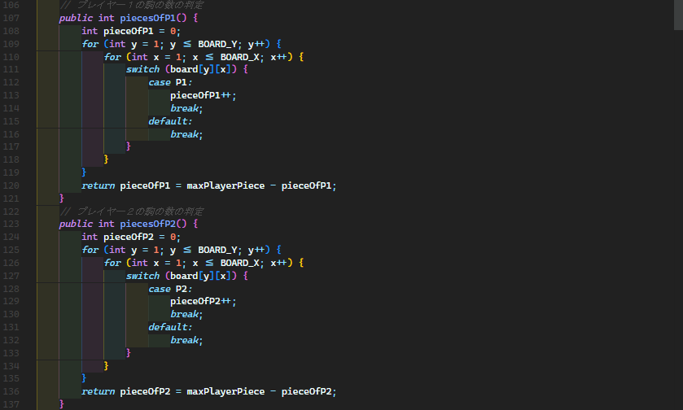
N2-1-1 初期表示

 | 動作画面
 |  | 動作後画面

・初期化されたボードと経過ターン数、双方のプレイヤーのマッチポイントが表示されること ・画面上部にガイドが表示されること ・プレイヤーのターンの表示がされること ・操作状態が表示されること

 | 該当ソースコード

 |  | src>GameWindow.java

 |  | src>GameBoard.java

N2-1-2
N2-1-2 画面遷移

 | 動作画面
 |  | 動作前画面 | 動作後画面
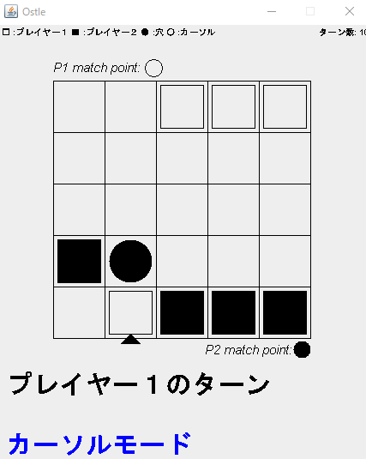
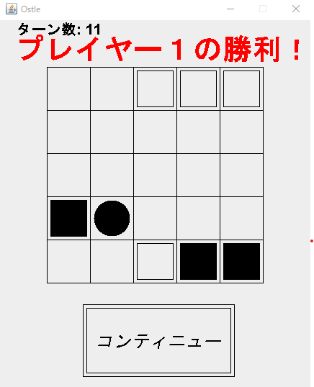

・どちらかのプレイヤーの駒が３機以下になったときメインフレームを非表示にし、エンドフレームが表示されること ・対応した効果音が再生されること

 | 該当ソースコード

 |  | src>GameWindow.java
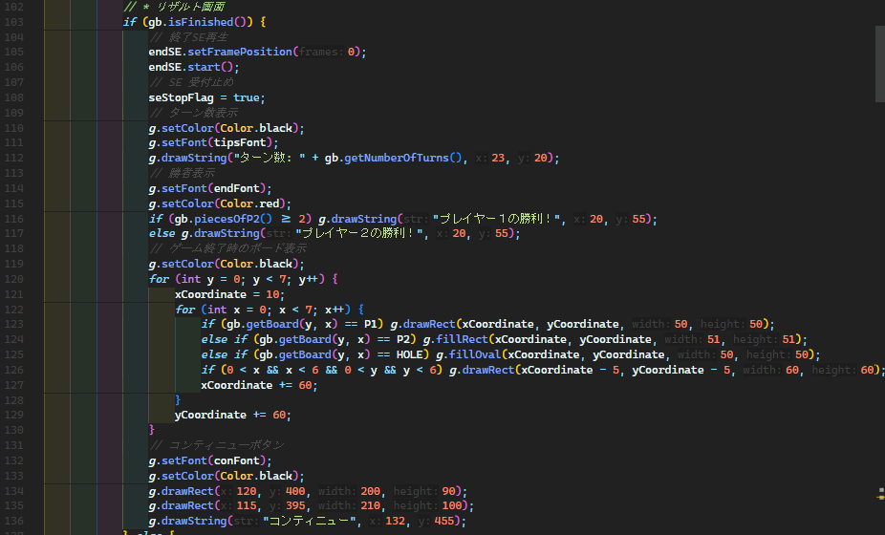

 |  | src>GameBoard.java

N2-2-1
N2-2-1 カーソルモードで 移動キーが入力された場合

 | 動作画面
 |  | Wキーまたは上矢印キーが入力された動作後画面
 |  | 動作前画面 | 動作後画面
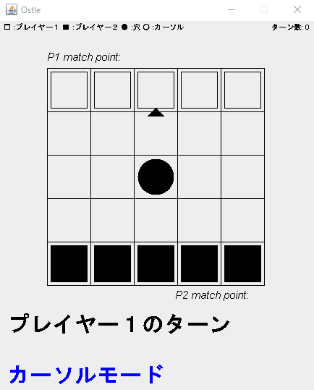

・上方向にカーソルが移動すること ・対応した効果音が再生されること

 |  | Aキーまたは左矢印キーが入力された動作後画面
 |  | 動作前画面 | 動作後画面
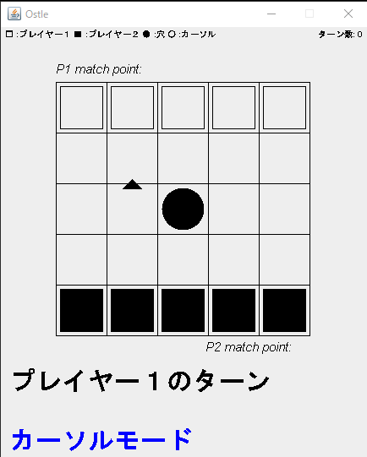

・左方向にカーソルが移動すること ・対応した効果音が再生されること

 |  | Sキーまたは下矢印キーが入力された動作後画面
 |  | 動作前画面 | 動作後画面
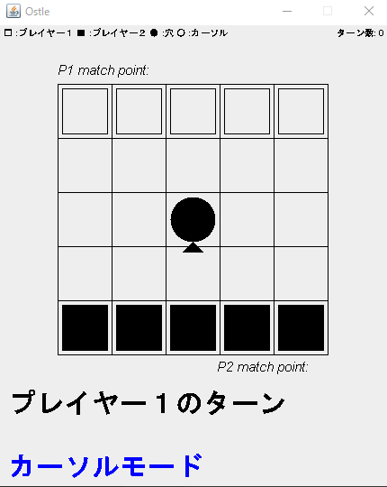

・下方向にカーソルが移動すること ・対応した効果音が再生されること

 |  | Dキーまたは右矢印キーが入力された動作後画面
 |  | 動作前画面 | 動作後画面
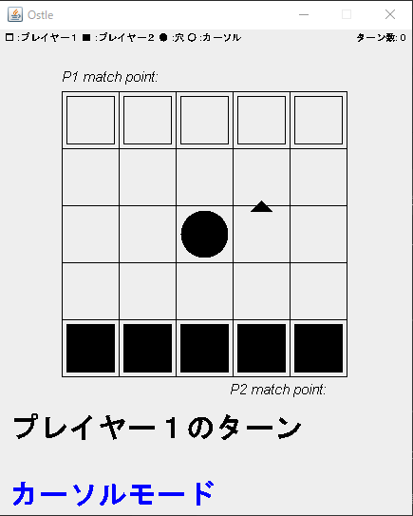

・右方向にカーソルが移動すること ・対応した効果音が再生されること

 | 該当ソースコード

 |  | src>GameWindow.java
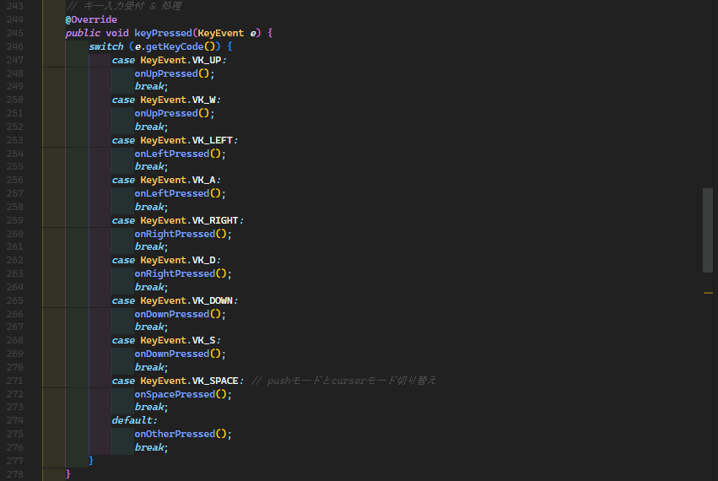

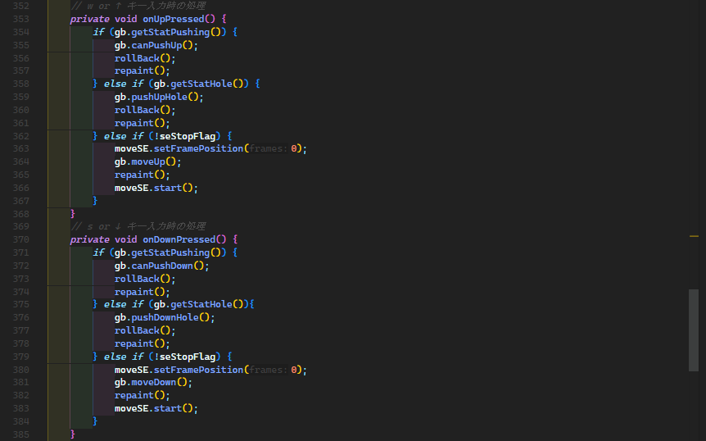

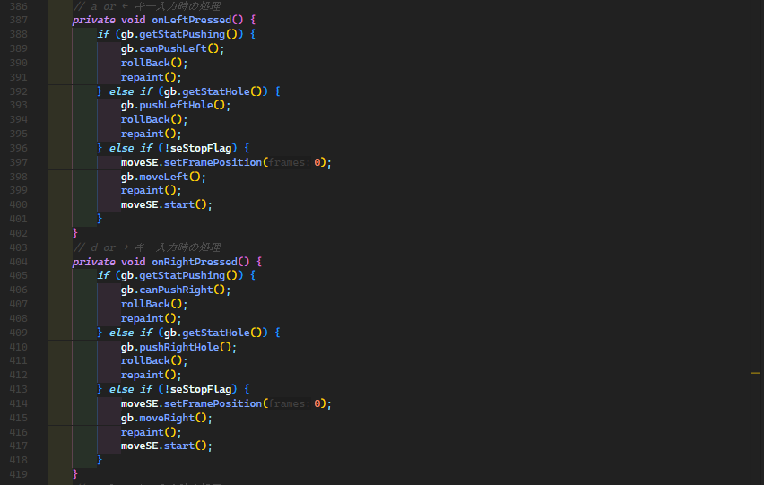

 |  | src>GameBoard.java

N2-2-2
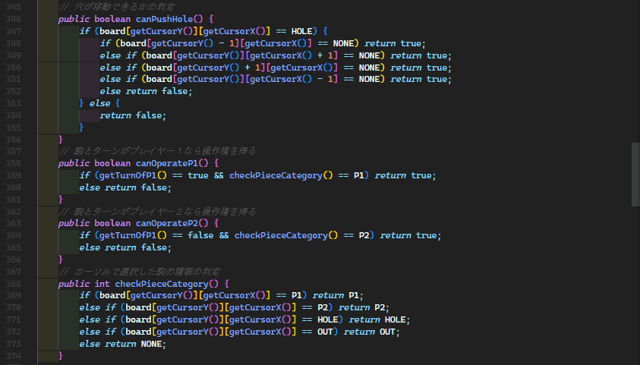
N2-2-2 カーソルモードで スペースキーが入力され、操作可能な駒または穴の場合

 | 動作画面
 |  | プレイヤー１のターンでプレイヤー１の駒を動かす場合
 |  | 動作前画面 | 動作後画面
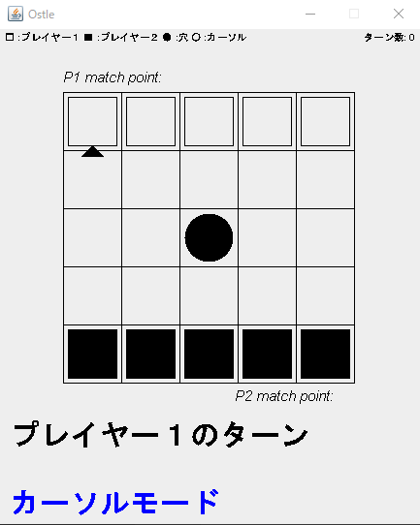
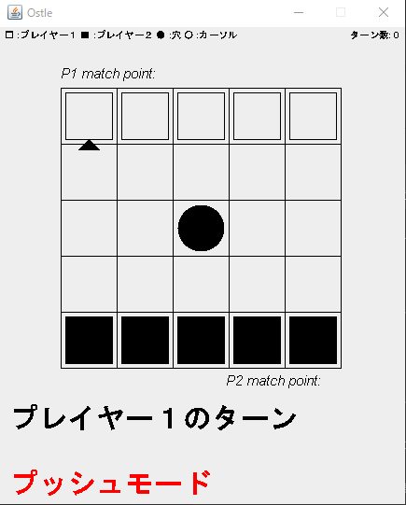

・画面下部の操作状態の文字列が「プッシュモード」にされること ・対応した効果音が再生されること

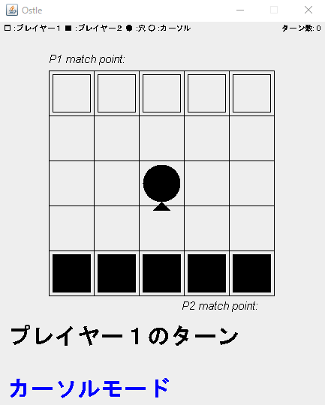
 |  | プレイヤー１のターンで穴を動かす場合
 |  | 動作前画面 | 動作後画面
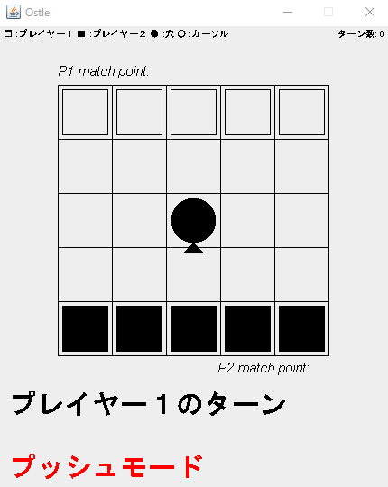

 |  | プレイヤー２のターンでプレイヤー２の駒を動かす場合
 |  | 動作前画面 | 動作後画面
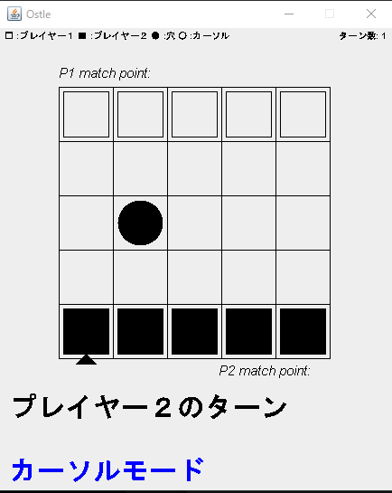
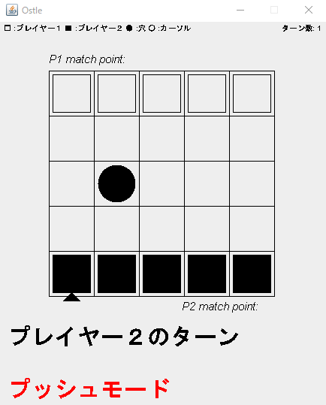

 |  | プレイヤー２のターンで穴を動かす場合
 |  | 動作前画面 | 動作後画面
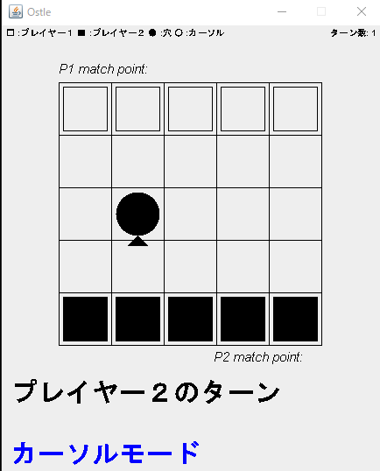


 | 該当ソースコード

 |  | src>GameWindow.java

 |  | src>GameBoard.java

E2-3-1
E2-3-1 カーソルモードで対応していないキー入力がされた場合

 | 動作画面
 |  | 動作前画面 | 動作後画面
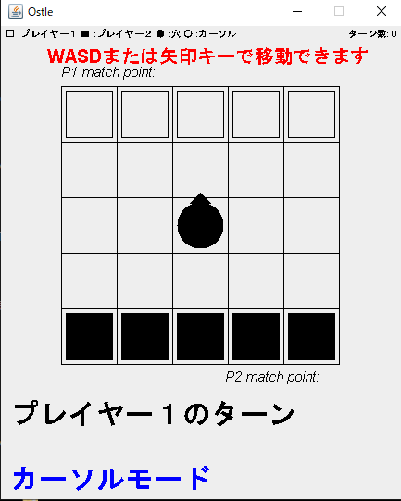

・画面上部に「WASDまたは矢印キーで移動できます」の表示がされること ・対応した効果音が再生されること

 | 該当ソースコード

 |  | src>GameWindow.java

 |  | src>GameBoard.java

E2-3-2
E2-3-2 カーソルモードで スペースキーが入力され、操作不能な駒、穴または何もないマスだった場合

 | 動作画面
 |  | プレイヤー１のターンでプレイヤー２の駒を選択した場合
 |  | 動作前画面 | 動作後画面
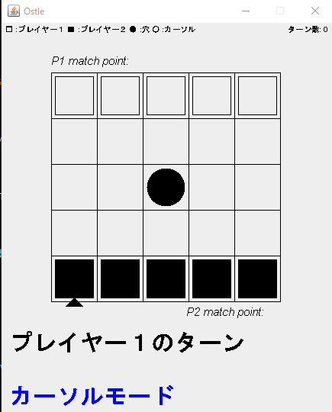
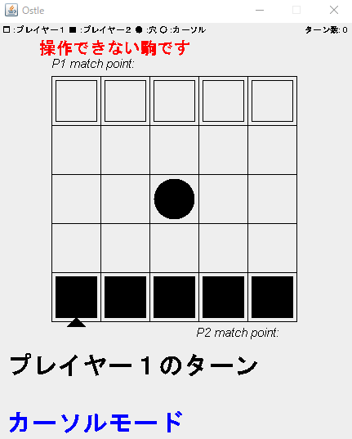

・画面上部に「操作できない駒です」と表示されること ・画面下部の操作状態の文字列が「カーソルモード」にされること ・対応した効果音が再生されること

 |  | プレイヤー２のターンでプレイヤー１の駒を選択した場合
 |  | 動作前画面 | 動作後画面
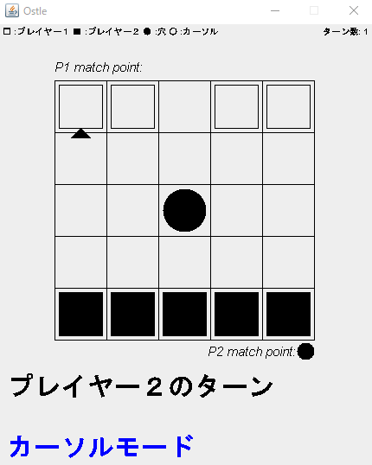
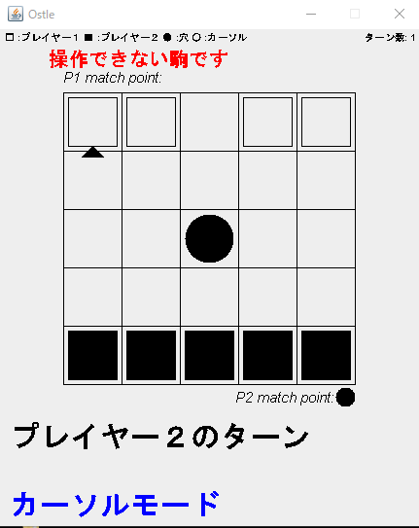

 |  | 縦横左右に何もないマスがない状態で穴を選択した場合
 |  | 動作前画面 | 動作後画面
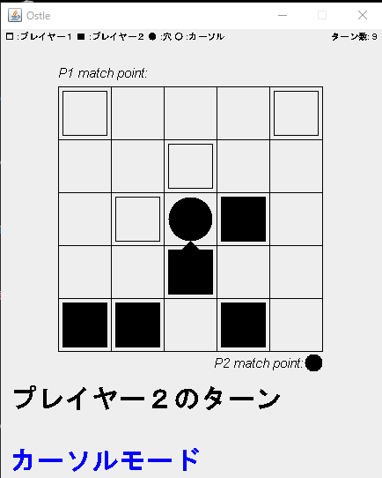
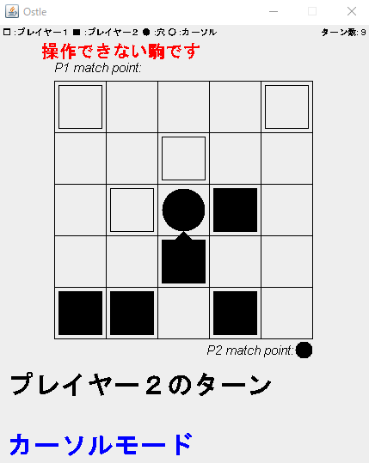

 |  | 何もないマスを選択した場合
 |  | 動作前画面 | 動作後画面
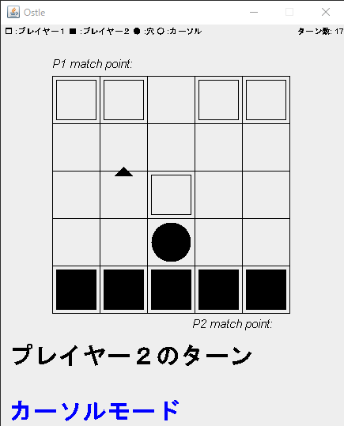
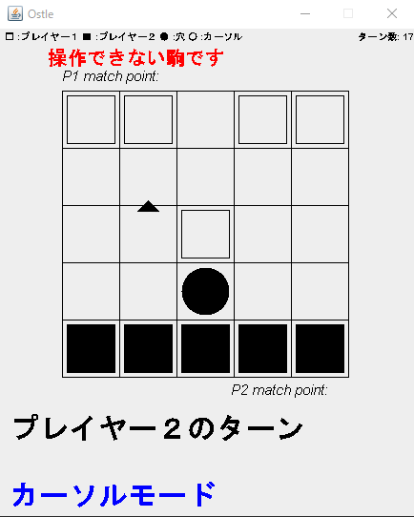

 | 該当ソースコード

 |  | src>GameWindow.java

 |  | src>GameBoard.java

N2-4-1
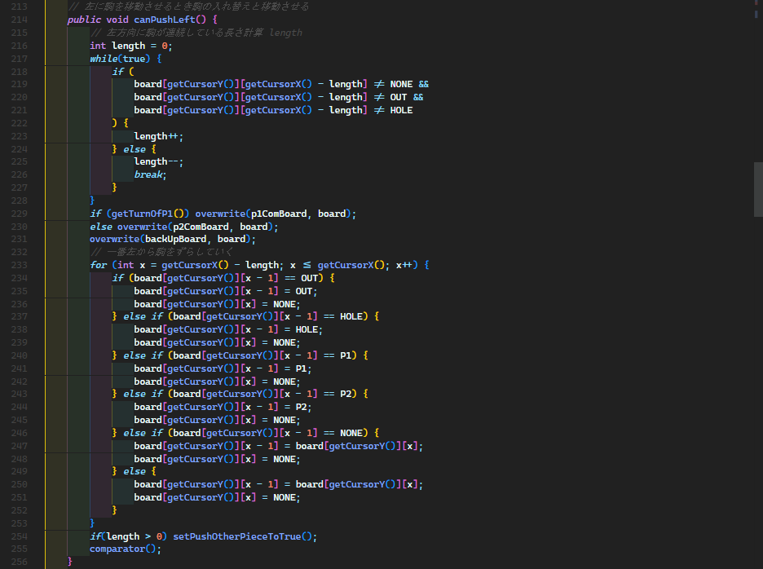
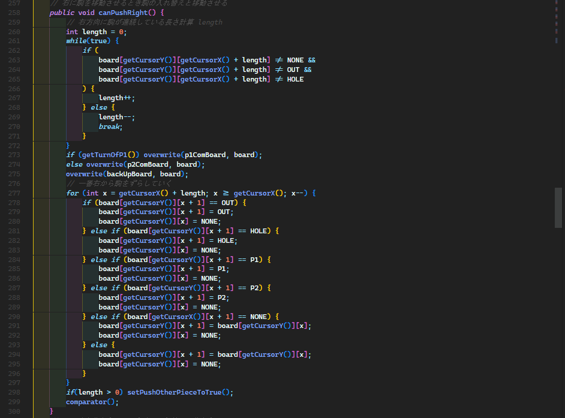
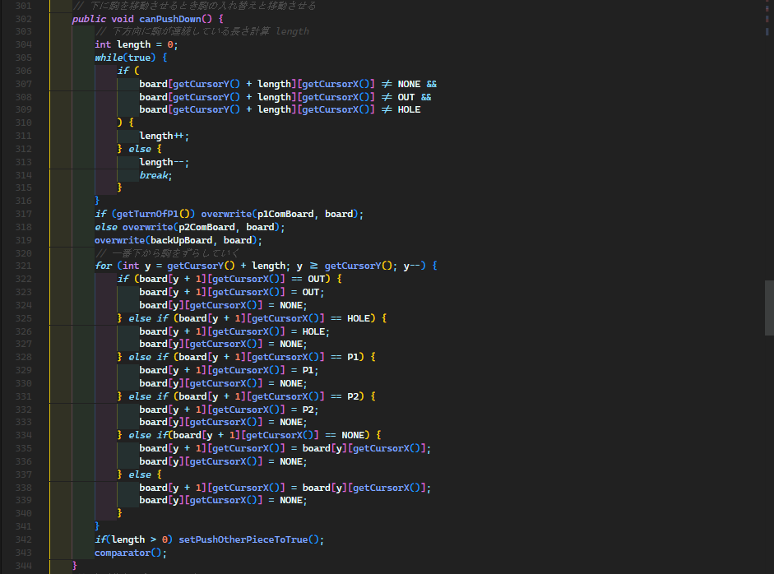
N2-4-1 プッシュモードで駒を操作時、移動キーが入力された場合

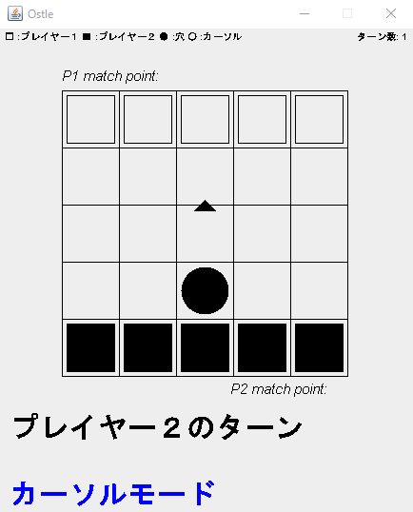
 | 動作画面
 |  | Wまたは上矢印キーが入力された場合
 |  | 動作前画面 | 動作後画面
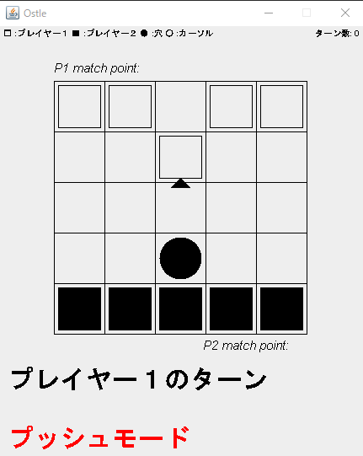

・駒が上方向に１マス移動する ・画面下部の表示を「カーソルモード」に上書きされること ・ターン数が１足されること ・画面下部のターンの表示を相手のターンに上書きされること
・対応した効果音が再生されること

 |  | Aまたは左矢印キーが入力された場合
 |  | 動作前画面 | 動作後画面
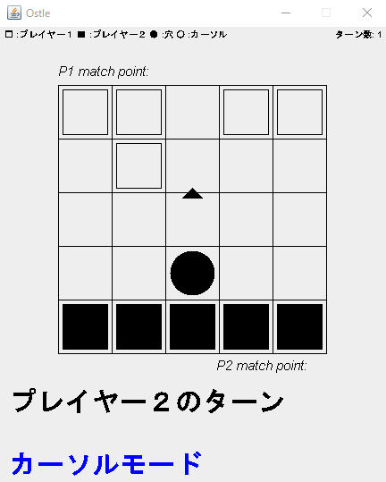

・駒が左方向に１マス移動する ・画面下部の表示を「カーソルモード」に上書きされること ・ターン数が１足されること ・画面下部のターンの表示を相手のターンに上書きされること
・対応した効果音が再生されること

 |  | Sまたは下矢印キーが入力された場合
 |  | 動作前画面 | 動作後画面
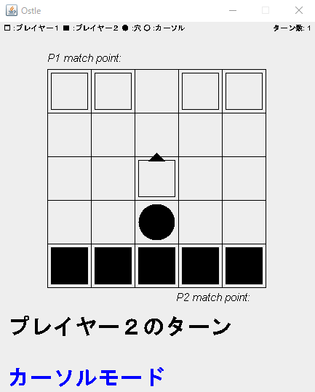

・駒が下方向に１マス移動する ・画面下部の表示を「カーソルモード」に上書きされること ・ターン数が１足されること ・画面下部のターンの表示を相手のターンに上書きされること
・対応した効果音が再生されること

 |  | Dまたは右矢印キーが入力された場合
 |  | 動作前画面 | 動作後画面
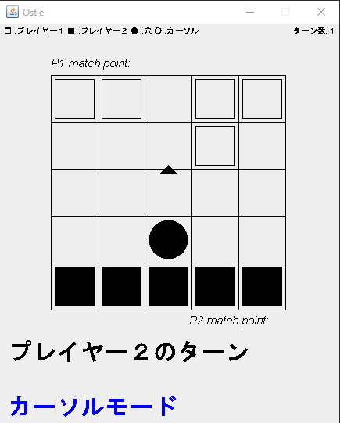

・駒が右方向に１マス移動する ・画面下部の表示を「カーソルモード」に上書きされること ・ターン数が１足されること ・画面下部のターンの表示を相手のターンに上書きされること
・対応した効果音が再生されること

 | 該当ソースコード

 |  | src>GameWindow.java

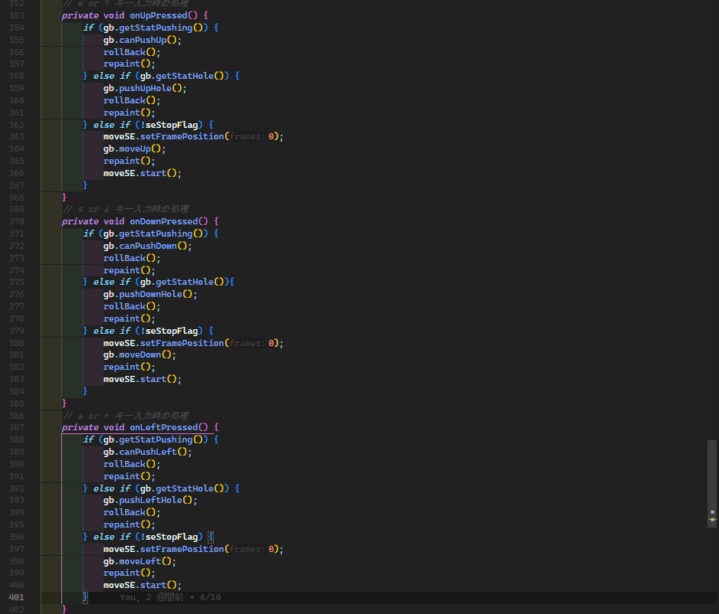

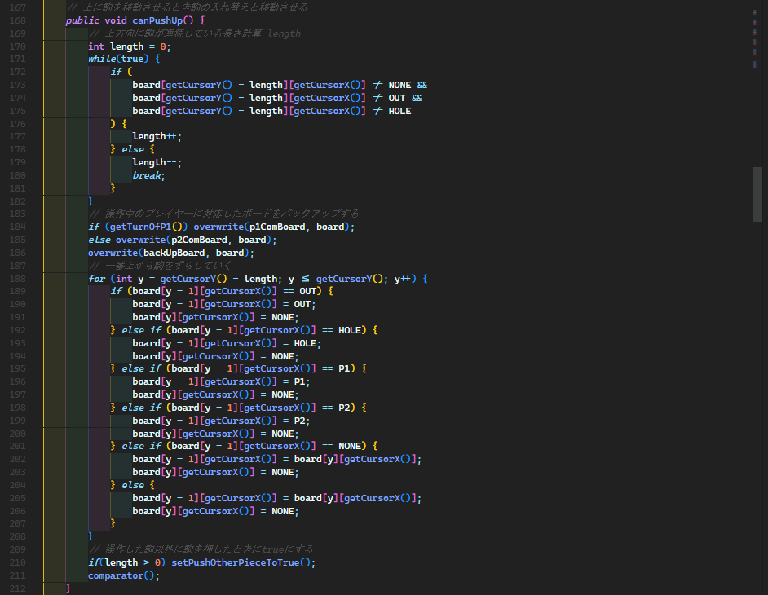
 |  | src>GameBoard.java

N2-4-2
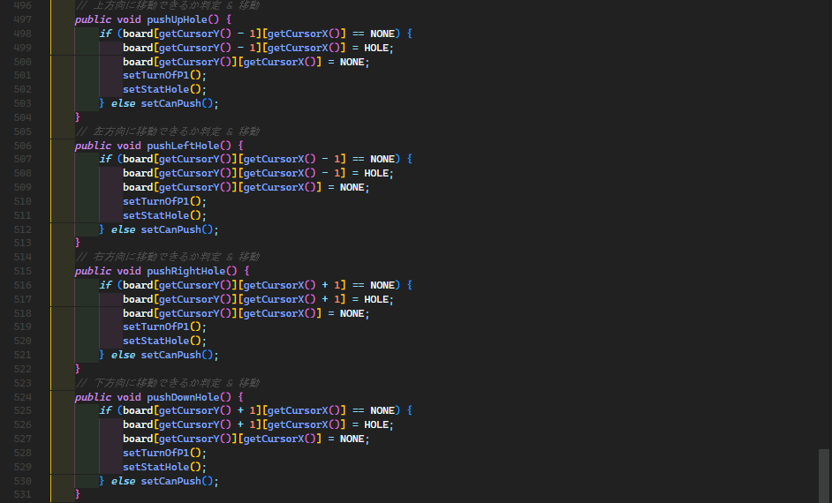
N2-4-2 プッシュモードで穴を操作時、移動キーが入力された場合

 | 動作画面
 |  | Wまたは上矢印キーが入力された場合
 |  | 動作前画面 | 動作後画面
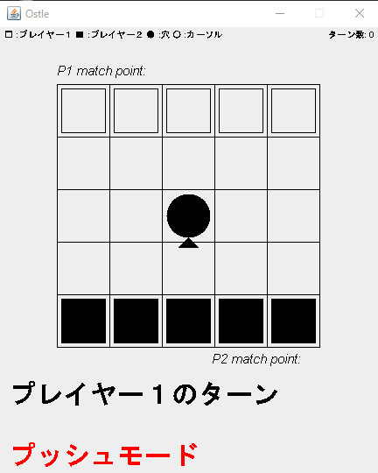
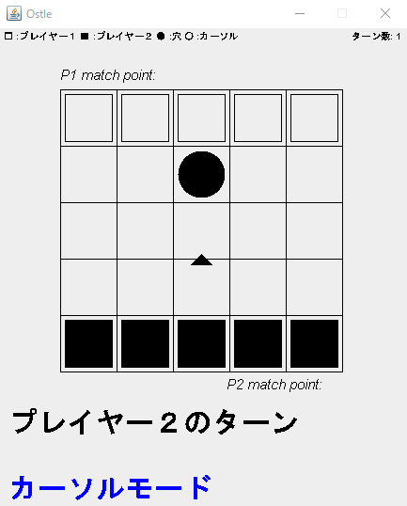
・移動可能なら上方向に穴が移動すること ・画面下部の表示を「カーソルモード」に上書きされること
・ターン数１足されること ・画面下部のターンの表示を相手のターンに上書きされること
・対応した効果音が再生されること

 |  | Aまたは左矢印キーが入力された場合
 |  | 動作前画面 | 動作後画面

・移動可能なら左方向に穴が移動すること ・画面下部の表示を「カーソルモード」に上書きされること
・ターン数１足されること ・画面下部のターンの表示を相手のターンに上書きされること
・対応した効果音が再生されること

 |  | Sまたは下矢印キーが入力された場合
 |  | 動作前画面 | 動作後画面
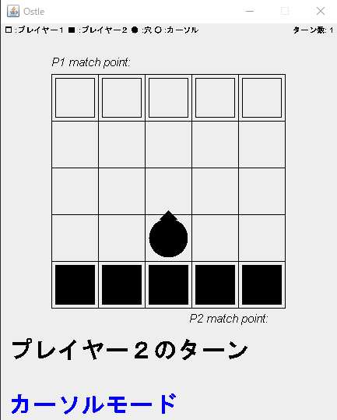
・移動可能なら下方向に穴が移動すること ・画面下部の表示を「カーソルモード」に上書きされること
・ターン数１足されること ・画面下部のターンの表示を相手のターンに上書きされること
・対応した効果音が再生されること

 |  | Dまたは右矢印キーが入力された場合
 |  | 動作前画面 | 動作後画面
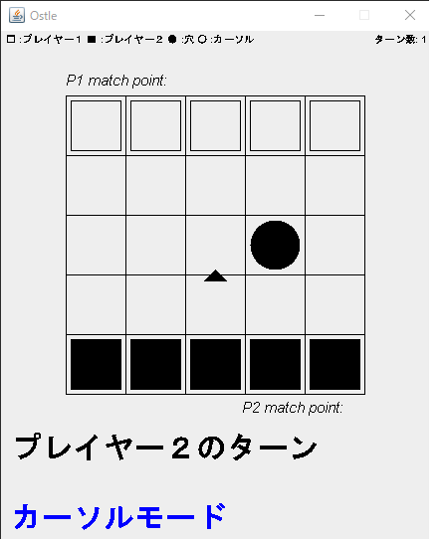
・移動可能なら右方向に穴が移動すること ・画面下部の表示を「カーソルモード」に上書きされること
・ターン数１足されること ・画面下部のターンの表示を相手のターンに上書きされること
・対応した効果音が再生されること

 | 該当ソースコード

 |  | src>GameWindow.java

 |  | src>GameBoard.java

N2-4-3
N2-4-3 スペースキーが入力された場合

 | 動作画面
 |  | 動作前画面 | 動作後画面
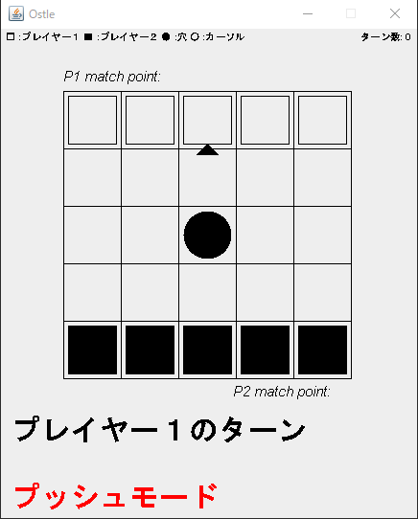


・画面下部の表示が「プッシュモード」に上書きされること
・対応した効果音が再生されること

 |  | 動作前画面 | 動作後画面



 |  | 動作前画面 | 動作後画面




 |  | 動作前画面 | 動作後画面


 | 該当ソースコード

 |  | src>GameWindow.java

 |  | src>GameBoard.java

E2-5-1
E2-5-1 穴を選択時移動できない方向にキーが入力された場合

 | 動作画面
 |  | Wまたは上矢印キーが入力され、１マス上に駒またはボード外の判定がある場合
 |  | 動作前画面 | 動作後画面



・対応した効果音が再生されること

 |  | Aまたは左矢印キーが入力され、１マス左に駒またはボード外の判定がある場合
 |  | 動作前判定 | 動作後判定



 |  | Sまたは下矢印キーが入力され、１マス下に駒またはボード外の判定がある場合
 |  | 動作前判定 | 動作後判定




 |  | Dまたは右矢印キーが入力され、１マス右に駒またはボード外の判定がある場合
 |  | 動作前判定 | 動作後判定


 | 該当ソースコード

 |  | src>GameBoard.java

N2-6-1
N2-6-1 駒移動時に移動方向にほかの駒がある場合


 | 動作画面
 |  | 上方向に駒を押した場合
 |  | 動作前画面 | 動作後画面


・上方向にある駒を１マスずつずらされること
・ランダムにエフェクトを表示する

 |  | 左方向に駒を押した場合
 |  | 動作前画面 | 動作後画面



・左方向にある駒を１マスずつずらされること
・ランダムにエフェクトを表示する


 |  | 下方向に駒を押した場合
 |  | 動作前画面 | 動作後画面


・下方向にある駒を１マスずつずらされること
・ランダムにエフェクトを表示する

 |  | 右方向に駒を押した場合
 |  | 動作前画面 | 動作後画面



・右方向にある駒を１マスずつずらされること
・ランダムにエフェクトを表示する

 | 該当ソースコード

 |  | src>GameBoard.java

N2-6-2
N2-6-2 駒がずらされたとき移動方向の一番端の次のマスが穴かボードの外の場合

 | 動作画面
 |  | ボード外に上方向に押し出した場合
 |  | 動作前画面 | 動作後画面



・一番上端の駒以外は上方向にずらされ、一番上端の駒はその次のマスの状態に上書きされること
・対応した効果音が再生されること

 |  | ボード外に左方向に押し出した場合
 |  | 動作前画面 | 動作後画面



・一番左端の駒以外は上方向にずらされ、一番左端の駒はその次のマスの状態に上書きされること
・対応した効果音が再生されること

 |  | ボード外に下方向に押し出した場合
 |  | 動作前画面 | 動作後画面



・一番下端の駒以外は上方向にずらされ、一番下端の駒はその次のマスの状態に上書きされること
・対応した効果音が再生されること

 |  | ボード外に右方向に押し出した場合
 |  | 動作前画面 | 動作後画面



・一番右端の駒以外は上方向にずらされ、一番右端の駒はその次のマスの状態に上書きされること
・対応した効果音が再生されること

 |  | 穴に右方向に押し出した場合
 |  | 動作前画面 | 動作後画面



・一番上端の駒以外は上方向にずらされ、一番上端の駒はその次のマスの状態に上書きされること
・対応した効果音が再生されること

 |  | 穴に上方向に押し出した場合
 |  | 動作前画面 | 動作後画面



・一番左端の駒以外は上方向にずらされ、一番左端の駒はその次のマスの状態に上書きされること
・対応した効果音が再生されること

 |  | 穴に下方向に押し出した場合
 |  | 動作前画面 | 動作後画面



・一番下端の駒以外は上方向にずらされ、一番下端の駒はその次のマスの状態に上書きされること
・対応した効果音が再生されること

 |  | 穴に左方向に押し出した場合
 |  | 動作前画面 | 動作後画面



・一番右端の駒以外は上方向にずらされ、一番右端の駒はその次のマスの状態に上書きされること
・対応した効果音が再生されること

 | 該当ソースコード

 |  | src>GameBoard.java

N2-6-3

N2-6-3 プレイヤー１の駒の数が５機より少ない場合

 | 動作画面
 |  | 動作前画面 | 動作後画面



・ボード下部にある「P2 match point: 」の右に●が表示されること

 | 該当ソースコード

 |  | src>GameWindow.java

 |  | src>GameBoard.java

N2-6-4
N2-6-4 プレイヤー２の駒の数が５機より少ない場合

 | 動作画面
 |  | 動作前画面 | 動作後画面



・ボード下部にある「P1 match point: 」の右に○が表示されること

 | 該当ソースコード

 |  | src>GameWindow.java

 |  | src>GameBoard.java

N3-1-1
N3-1-1 初期表示

 | 動作画面
 |  | 動作後画面


・画面遷移時点でのカーソルがないボードの状態が表示されること ・画面上部に勝利したプレイヤーが表示されること
・画面上部に経過ターン数が表示されること
・コンティニューボタンが表示されること
・対応した効果音が再生されること

 | 該当ソースコード

 |  | src>GameWindow.java

N3-1-2
N3-1-2 画面遷移

 | 動作画面
 |  | 動作前画面 | 動作後画面


・コンティニューボタンが押された後エンドフレームを非表示にし、初期化されたメインフレームが表示されること
・対応した効果音が再生されること

 | 該当ソースコード


 |  | src>GameWindow.java

 |  | src>GameBoard.java

